Choix
 | Août_2018
 |  | 31 |  |  |  |  |  |  | Heures de pluie |  | Vitesse du vent |  | Sens du vent dominant

1
2
3
4
5
6
7
8
9
10
11
12
13
14
15
16
17
18
19
20
22
00:00 h
35
6
km/h
Maxi
Moy

N
O
E
S
NE
SE
NO
NNE
ENE
ESE
SSE
SSO
OSO
ONO
NNO
SO
21
21
J
1 |  |  |  |  | 0.0 mm
2 | Pression mini - hpa |  | Pression maxi - hpa
3 | 1022 |  | 1023
4 |  |  |  |  |  | __50 |  | 22:00:00 |  | 132
5 |  |  |  | 50 |  | __45 |  | 0:00:00 |  | 35
6 | Humidité mini |  | Humidité maxi | 100 |  | __40 |  | 0:00:00 |  | 2
7 | 53 % |  | 69 % | 20 |  | __35 |  | 22:00:00 |  | 95
8 |  |  |  | 20 |  | __30
9 |  |  |  |  |  | __25
10 | Température mini |  | Température maxi |  |  | __20 |  |  |  | 132
11 | 17 C° |  | 22.4 C° |  |  | _15 |  |  |  | 6
12 |  |  |  |  |  | _10 |  |  |  | 2
13 |  |  |  |  |  | _5 |  |  |  | 124
14 | Pluie en mm |  | Heures de pluie
15 | 0.0 |  | 0:00:00
16
17
18 | Moyenne du vent |  | Vent maxi
19 | 5.9 |  | 35.2 |  |  |  |  |  | Pression |  | Hygrométrie |  | Heures de soleil
1022 hPa
1010
1020
1030
1040
1070
1050
1000
990
980
970
960
940
950
1023 hPa
1050
Maxi
Mini
hpa
Humidité
69
75
53
0
10
100
20
30
40
50
60
70
80
90
Maxi
Moy
Mini
%

5
16
1
2
3
4
6
7
8
12
10
9
14
15
13
10:42 h
11
17
0
20
21 |  |  |  |  |  |  |  |  |  | 135
22 | Heures de soleil |  |  |  |  |  |  |  |  | 69
23 | 10:42:00 |  |  |  |  |  |  |  |  | 2
24 |  |  |  |  |  |  |  | 1023 hPa |  | 64
25 |  |  |  |  |  |  |  | 185 |  |  |  | 22:00:00
26 |  |  |  |  |  |  |  | 83.0 |  |  |  | 0:00:00
27 |  |  |  |  |  |  |  | 3 |  | 135 |  | 10:42:00
28 |  |  |  |  |  |  |  | 99.0 |  | 75 |  | 11:18:00
29 |  |  |  |  |  |  |  |  |  | 2
30 |  |  |  |  |  |  |  |  |  | 58
31 |  |  |  |  |  |  |  |  |  |  |  | 22 kw
 |  |  |  |  |  |  |  |  |  | 135 |  | 0 kw
 |  |  |  |  | 17 C° |  | 22.4 C° | 1022 hPa |  | 53 |  | #REF!
 |  |  |  |  |  |  |  | 185 |  | 2 |  | #REF!
 |  |  |  |  |  |  |  | 82.0 |  | 80
 |  |  |  |  |  |  |  | 3
 |  |  |  |  |  |  |  | 100

 |  | Sens du vent
 |  | NNO

Pour copier; sélestionner le thermomètre

Mini-Maxi
Août_2018 |  |  |  |  |  |  | 1028 hPa
 |  |  |  |  |  |  | 145 | Mini | Maxi
 |  | Pluie Maxi Jour et mois |  |  | Températures Mini et Maxi |  | 88.0 | 2018-08-07 | 2018-08-10
1008 hPa
1010
1020
1030
1050
1000
990
980
970
960
940
950
1028 hPa
1040
Maxi
Mini
hpa
 |  |  |  |  |  |  | 3
 | 34.4 °C
 | 15.1 °C
 |  |  |  |  |  |  | 54.0
0.0 km/h
samedi 00
Jour | Mois | __200 |  | Vent maxi
 |  | __180 | 0 |  |  |  | 1008 hPa
Pressions
 |  | __160 | 132 |  |  |  | 145
0 | 0 | __140 | 0.0 km/h |  |  |  | 68.0
200 | 200 | __120 | 2 |  |  |  | 3
5
16
1
2
3
4
6
7
8
12
10
9
14
15
13
12 h 50 mn
11
17
0
100 | 100 | __100 | 130 |  |  |  | 74
20 | 20 | __80
17 | 28 | __60
5 | 5 | __40 |  |  |  |  | 22:00:00
 |  | _20 |  |  |  |  | 0:00:00
Mois
28.45 mm |  |  |  |  |  |  | 12:50:00
28.45 mm
32.77 mm
15.1 C°
34.4 C°
Heures de soleil
32.77 mm |  | 2018-08-09 |  |  |  |  | 9:10:00

 |  |  |  |  | 15.1 C° | 34.4 C°
 |  |  |  |  | 2018-08-26 | 2018-08-04

Mois
Août_2018
 |  |  |  |  |  | Vent moyen entre
 | Jours de pluie |  |  | Jours de soleil + de 6h |  | 20 et 50 km/h
3 Jours
0 Jours
#REF!

31 |  |  | 31 |  | 31
0 |  |  | 0 |  | 0
3 Jours |  |  | 0 Jours |  | #REF!
28 |  |  | 31 |  | #REF!

 |  |  |  |  |  | Nombre d'heures de vent
 | Heures de pluie |  |  | Heures de soleil |  | en dessous de 1.1 km/h
0 h 32 mn

430
0
25
75
50
100
125
150
175
200
225
250
275
300
325
350
375
400
331 h 59 mn

430
0
25
75
50
100
125
150
175
200
225
250
275
300
325
350
375
400
386 h 10 mn
386 h 10 mn

1900-01-02 12:00:00 |  |  | 530:00:00
0:00:00 |  |  | 0:00:00 |  | 530:00:00
0:32:00 |  |  | 331:59:00 |  | 0:00:00
1900-01-02 11:28:00 |  |  | 1900-01-08 06:01:00 |  | 386:10:00
 |  |  |  |  | 1900-01-05 23:50:00

 |  |  |  | Vent fort au-dessus de
 |  |  |  | 50km/h
 | Temps | H de soleil
#REF!
Lundi | 0:04:00 | 43:02:00
Mardi | 0:02:00 | 42:33:00
Mercredi | 0:00:00 | 50:28:00
Jeudi | 0:26:00 | 50:54:00 |  |  |  | 31
Vendredi | 0:00:00 | 53:27:00 |  |  |  | 0
Samedi | 0:00:00 | 45:26:00 |  |  |  | #REF!
Dimanche | 0:00:00 | 46:09:00 |  |  |  | #REF!

Total | 0:32:00 | 331:59:00
Nb | 3 | 0

Vent
Nb d'heures < 1.1 km/h |  | 386:10:00
Nb de jours plus petit que 20km/h |  | #REF!
Nb de jours entre 20 et 50 km/h |  | #REF!
Nb de jours plus grand que 50km/h |  | #REF!

Graphique Pression
Pression maxi du mois
Août_2018

 |  |  |  |  |  |  |  |  | Mini | Maxi
 |  |  |  |  |  |  |  |  | 1021 | 1024 | 1
 |  |  |  |  |  |  |  |  | 1020 | 1023 | 2
 |  |  |  |  |  |  |  |  | 1020 | 1022 | 3
 |  |  |  |  |  |  |  |  | 1020 | 1022 | 4
 |  |  |  |  |  |  |  |  | 1018 | 1022 | 5
 |  |  |  |  |  |  |  |  | 1012 | 1022 | 6
 |  |  |  |  |  |  |  |  | 1008 | 1015 | 7
 |  |  |  |  |  |  |  |  | 1014 | 1017 | 8
 |  |  |  |  |  |  |  |  | 1011 | 1026 | 9
 |  |  |  |  |  |  |  |  | 1024 | 1028 | 10
 |  |  |  |  |  |  |  |  | 1019 | 1028 | 11
 |  |  |  |  |  |  |  |  | 1012 | 1019 | 12
 |  |  |  |  |  |  |  |  | 1012 | 1018 | 13
 |  |  |  |  |  |  |  |  | 1018 | 1024 | 14
 |  |  |  |  |  |  |  |  | 1019 | 1024 | 15
 |  |  |  |  |  |  |  |  | 1016 | 1020 | 16
 |  |  |  |  |  |  |  |  | 1020 | 1025 | 17
 |  |  |  |  |  |  |  |  | 1024 | 1026 | 18
 |  |  |  |  |  |  |  |  | 1024 | 1026 | 19
 |  |  |  |  |  |  |  |  | 1022 | 1025 | 20
 |  |  |  |  |  |  |  |  | 1018 | 1023 | 21
 |  |  |  |  |  |  |  |  | 1016 | 1020 | 22
 |  |  |  |  |  |  |  |  | 1018 | 1021 | 23
 |  |  |  |  |  |  |  |  | 1017 | 1023 | 24
 |  |  |  |  |  |  |  |  | 1018 | 1021 | 25
Pression mini du mois
 |  |  |  |  |  |  |  |  | 1015 | 1019 | 26
 |  |  |  |  |  |  |  |  | 1014 | 1020 | 27
 |  |  |  |  |  |  |  |  | 1010 | 1019 | 28
 |  |  |  |  |  |  |  |  | 1012 | 1025 | 29
 |  |  |  |  |  |  |  |  | 1022 | 1023 | 30
 |  |  |  |  |  |  |  |  | 1022 | 1026 | 31
 |  |  |  |  |  |  |  |  | 1008 | 1028

 | _ | _ | _ | _ | _ | _ | _ | _
 | _ | _ | _ | _ | _ | _ | _ | _
 | _ | _ | _ | _ | _ | _ | _ | _
 | _ | _ | _ | _ | _ | _ | _ | _
 | _ | _ | _ | _ | _ | _ | _ | _
 | _ | _ | _ | _ | _ | _ | _ | _
 | _ | _ | _ | _ | _ | _ | _ | _
 | _ | _ | _ | _ | _ | _ | _ | _

Graphique Température
Température Maxi du mois
Août_2018

 |  |  |  |  |  |  |  |  |  |  |  |  |  |  |  | 19.4 | 25.2 | 1
 |  |  |  |  |  |  |  |  |  |  |  |  |  |  |  | 19 | 29.8 | 2
 |  |  |  |  |  |  |  |  |  |  |  |  |  |  |  | 23.2 | 33.9 | 3
 |  |  |  |  |  |  |  |  |  |  |  |  |  |  |  | 24.2 | 34.4 | 4
 |  |  |  |  |  |  |  |  |  |  |  |  |  |  |  | 23.8 | 32.9 | 5
 |  |  |  |  |  |  |  |  |  |  |  |  |  |  |  | 23.8 | 33.7 | 6
 |  |  |  |  |  |  |  |  |  |  |  |  |  |  |  | 22.7 | 28.2 | 7
 |  |  |  |  |  |  |  |  |  |  |  |  |  |  |  | 21.3 | 26.6 | 8
 |  |  |  |  |  |  |  |  |  |  |  |  |  |  |  | 17.7 | 23.1 | 9
 |  |  |  |  |  |  |  |  |  |  |  |  |  |  |  | 17.2 | 23.4 | 10
 |  |  |  |  |  |  |  |  |  |  |  |  |  |  |  | 16.8 | 24.7 | 11
 |  |  |  |  |  |  |  |  |  |  |  |  |  |  |  | 18.1 | 26 | 12
 |  |  |  |  |  |  |  |  |  |  |  |  |  |  |  | 20.1 | 24.3 | 13
 |  |  |  |  |  |  |  |  |  |  |  |  |  |  |  | 19 | 24.3 | 14
 |  |  |  |  |  |  |  |  |  |  |  |  |  |  |  | 18.6 | 25.7 | 15
 |  |  |  |  |  |  |  |  |  |  |  |  |  |  |  | 19.3 | 25.8 | 16
 |  |  |  |  |  |  |  |  |  |  |  |  |  |  |  | 17.9 | 23.7 | 17
 |  |  |  |  |  |  |  |  |  |  |  |  |  |  |  | 17.1 | 23.1 | 18
 |  |  |  |  |  |  |  |  |  |  |  |  |  |  |  | 18.2 | 24.4 | 19
 |  |  |  |  |  |  |  |  |  |  |  |  |  |  |  | 19.5 | 24.4 | 20
 |  |  |  |  |  |  |  |  |  |  |  |  |  |  |  | 21.2 | 28 | 21
 |  |  |  |  |  |  |  |  |  |  |  |  |  |  |  | 21.8 | 29.4 | 22
 |  |  |  |  |  |  |  |  |  |  |  |  |  |  |  | 21.2 | 26.2 | 23
 |  |  |  |  |  |  |  |  |  |  |  |  |  |  |  | 19.2 | 22.3 | 24
Température Mini du mois
 |  |  |  |  |  |  |  |  |  |  |  |  |  |  |  | 18.3 | 21.5 | 25
 |  |  |  |  |  |  |  |  |  |  |  |  |  |  |  | 15.1 | 22.7 | 26
 |  |  |  |  |  |  |  |  |  |  |  |  |  |  |  | 20 | 24.8 | 27
 |  |  |  |  |  |  |  |  |  |  |  |  |  |  |  | 17.7 | 28.4 | 28
 |  |  |  |  |  |  |  |  |  |  |  |  |  |  |  | 19.4 | 23.1 | 29
 |  |  |  |  |  |  |  |  |  |  |  |  |  |  |  | 16.9 | 22.3 | 30
 |  |  |  |  |  |  |  |  |  |  |  |  |  |  |  | 17 | 22.4 | 31
 |  |  |  |  |  |  |  |  |  |  |  |  |  |  |  | 15.1 | 34.4

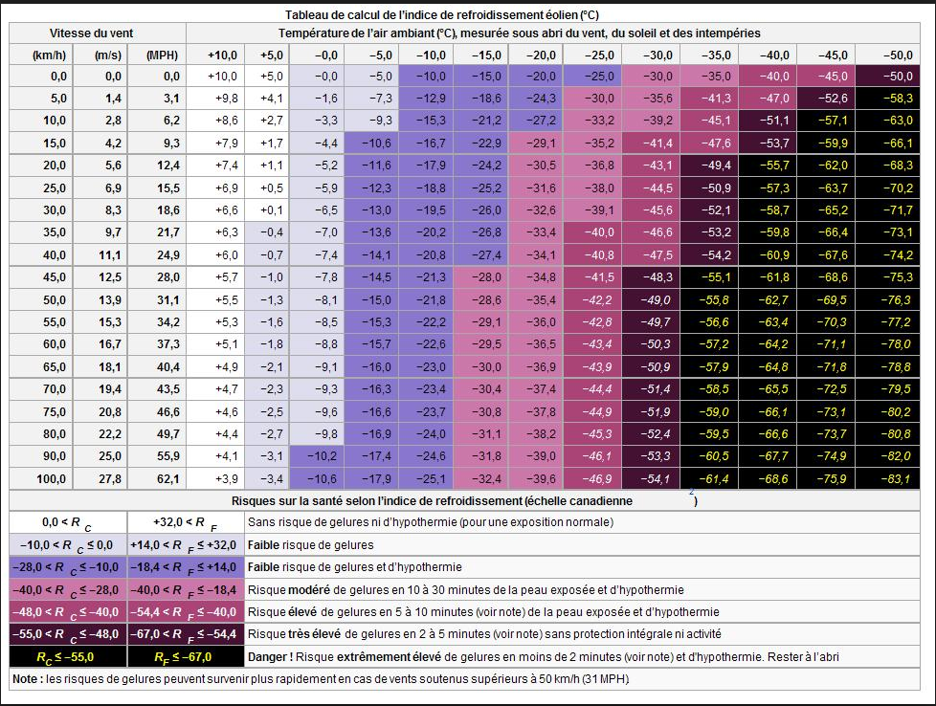
Vitesse du vent |  | Température extérieure
Km/h | m/s | 10 | 9 | 8 | 7 | 6 | 5 | 4 | 3 | 2 | 1 | -1 | -2 | -3 | 10 | -5 | -6 | -7 | -8 | -9 | -10 | -11 | -12 | -13 | -12 | -13 | -14 | -15
1
2
3
4
5 |  | 9.8
6
7
8
9
10
11
12
13
14
15
16
17
18
19
20
21
22
23
24
25
26
27
28
29
30
31
32
33
34
35
36
37
38
39
40
41
42
43
44
45
46
47
48
49
50
51
52
53
54
55
56
57
58
59
60
61
62
63
64
65
66
67
68
69
70
71
72
73
74
75
76
77
78
79
80
81
82
83
84
85
86
87
88
89
90
91
92
93
94
95
96
97
98
99
100
101
102
103
104
105
106
107
108
109
110
111
112
113
114
115
116
117
118
119
120
121
122
123
124
125
126
127
128
129
130
131
132
133
134
135
136
137
138
139
140

Graphique Vent
Vitesse du vent
Août_2018 |  |  |  |  |  |  |  |  |  |  |  |  |  |  | Jour | Maxi Vent
 |  |  |  |  |  |  |  |  |  |  |  |  |  |  | 16 | 42.8 km/h

 |  |  |  |  |  |  |  |  |  |  |  |  |  |  | Maxi
 |  |  |  |  |  |  |  |  |  |  |  |  |  |  | 33.2 | 1
 |  |  |  |  |  |  |  |  |  |  |  |  |  |  | 32 | 2
 |  |  |  |  |  |  |  |  |  |  |  |  |  |  | 38 | 3
 |  |  |  |  |  |  |  |  |  |  |  |  |  |  | 25.6 | 4
 |  |  |  |  |  |  |  |  |  |  |  |  |  |  | 28 | 5
 |  |  |  |  |  |  |  |  |  |  |  |  |  |  | 23.2 | 6
 |  |  |  |  |  |  |  |  |  |  |  |  |  |  | 32.4 | 7
 |  |  |  |  |  |  |  |  |  |  |  |  |  |  | 29.6 | 8
 |  |  |  |  |  |  |  |  |  |  |  |  |  |  | 41.2 | 9
 |  |  |  |  |  |  |  |  |  |  |  |  |  |  | 18.4 | 10
 |  |  |  |  |  |  |  |  |  |  |  |  |  |  | 28.8 | 11
 |  |  |  |  |  |  |  |  |  |  |  |  |  |  | 22.4 | 12
 |  |  |  |  |  |  |  |  |  |  |  |  |  |  | 35.6 | 13
 |  |  |  |  |  |  |  |  |  |  |  |  |  |  | 41.6 | 14
 |  |  |  |  |  |  |  |  |  |  |  |  |  |  | 28.8 | 15
 |  |  |  |  |  |  |  |  |  |  |  |  |  |  | 42.8 | 16
 |  |  |  |  |  |  |  |  |  |  |  |  |  |  | 40.8 | 17
 |  |  |  |  |  |  |  |  |  |  |  |  |  |  | 40.8 | 18
 |  |  |  |  |  |  |  |  |  |  |  |  |  |  | 32.8 | 19
 |  |  |  |  |  |  |  |  |  |  |  |  |  |  | 28.4 | 20
 |  |  |  |  |  |  |  |  |  |  |  |  |  |  | 32.8 | 21
 |  |  |  |  |  |  |  |  |  |  |  |  |  |  | 22 | 22
 |  |  |  |  |  |  |  |  |  |  |  |  |  |  | 32 | 23
 |  |  |  |  |  |  |  |  |  |  |  |  |  |  | 41.6 | 24
 |  |  |  |  |  |  |  |  |  |  |  |  |  |  | 26.8 | 25
 |  |  |  |  |  |  |  |  |  |  |  |  |  |  | 12 | 26
 |  |  |  |  |  |  |  |  |  |  |  |  |  |  | 30.8 | 27
 |  |  |  |  |  |  |  |  |  |  |  |  |  |  | 36 | 28
 |  |  |  |  |  |  |  |  |  |  |  |  |  |  | 38 | 29
 |  |  |  |  |  |  |  |  |  |  |  |  |  |  | 24.4 | 30
 |  |  |  |  |  |  |  |  |  |  |  |  |  |  | 35.2 | 31
 |  |  |  |  |  |  |  |  |  |  |  |  |  |  | 42.8

Sens | N | NNE | NE | ENE | E | ESE | SE | SSE | S | SSO | SO | OSO | O | ONO | NO | NNO
 | 16% | 6% | 13% | 0% | 6% | 0% | 0% | 3% | 10% | 3% | 3% | 3% | 10% | 0% | 16% | 10% | 100%
 | 5 | 2 | 4 | 0 | 2 | 0 | 0 | 1 | 3 | 1 | 1 | 1 | 3 | 0 | 5 | 3 | 31

Vitesse | 0 à 5.5 | 5.6 à 10.5 | 10.6 à 15.5 | 15.6 à 20.5 | 20.6 à 25.5 | 25.6 à 30.5 | 30.6 à 35.5 | 35.6 à 40.5 | 40.6 à 45.5 | 45.6 à 50.5 | 50.6 à 55.5 | 55.6 à 60.5 | 60.6 à 65.5 | 65.6 à 70.5 | 70.6 à 75.5 | 75.6 à 80.5 | 80.6 à 85.5 | 85.6 à 90.5 | 90.6 à 95.5 | 90.6 à 100 | + de 100
 | 0.00% | 0.00% | 3.45% | 3.45% | 13.79% | 20.69% | 27.59% | 10.34% | 20.69% | 0.00% | 0.00% | 0.00% | 0.00% | 0.00% | 0.00% | 0.00% | 0.00% | 0.00% | 0.00% | 0.00% | 0.00% | 100%
 | 0 | 0 | 1 | 1 | 4 | 6 | 8 | 3 | 6 | 0 | 0 | 0 | 0 | 0 | 0 | 0 | 0 | 0 | 0 | 0 | 0 | 29

Graphique Humidité
Humidité Maxi du mois
Août_2018

 | 47 | 68 | 1
 | 45 | 72 | 2
 | 35 | 65 | 3
 | 31 | 60 | 4
 | 40 | 64 | 5
 | 35 | 64 | 6
 | 46 | 74 | 7
 | 46 | 72 | 8
 | 55 | 81 | 9
 | 52 | 74 | 10
 | 49 | 72 | 11
 | 60 | 78 | 12
 | 65 | 82 | 13
 | 55 | 80 | 14
 | 61 | 84 | 15
 | 56 | 74 | 16
 | 47 | 69 | 17
 | 53 | 65 | 18
 | 51 | 73 | 19
 | 67 | 81 | 20
 | 55 | 81 | 21
 | 47 | 71 | 22
 | 53 | 72 | 23
 | 46 | 72 | 24
Humidité Mini du mois
 | 59 | 74 | 25
 | 60 | 79 | 26
 | 55 | 84 | 27
 | 53 | 75 | 28
 | 50 | 78 | 29
 | 57 | 75 | 30
 | 53 | 69 | 31
 | 31 | 84

Graphique Pluie_Soleil
Précipitations
Août_2018 | Maxi | Pluie | Maxi | Soleil
 | Jour | Hauteur | Jour | Heure
 | 9 | Totale | 2
 | 28.448 mm | 34.798 mm | 12:50:00 | 331:59:00

 | Pluie |  | Soleil
 | 0 | 1 | 10:13:00 | 1
 | 0 | 2 | 12:50:00 | 2
 | 0 | 3 | 12:08:00 | 3
 | 0 | 4 | 12:22:00 | 4
 | 0 | 5 | 12:24:00 | 5
 | 0 | 6 | 12:05:00 | 6
 | 0 | 7 | 7:43:00 | 7
 | 0 | 8 | 9:52:00 | 8
 | 28.448 | 9 | 9:17:00 | 9
 | 0 | 10 | 11:39:00 | 10
 | 0 | 11 | 12:28:00 | 11
 | 0 | 12 | 11:06:00 | 12
 | 4.318 | 13 | 8:40:00 | 13
 | 0 | 14 | 11:47:00 | 14
 | 0 | 15 | 11:00:00 | 15
 | 0 | 16 | 11:07:00 | 16
 | 0 | 17 | 10:57:00 | 17
 | 0 | 18 | 11:13:00 | 18
 | 0 | 19 | 10:54:00 | 19
 | 0 | 20 | 11:21:00 | 20
 | 0 | 21 | 11:00:00 | 21
 | 0 | 22 | 10:45:00 | 22
 | 0 | 23 | 9:36:00 | 23
Heures de Soleil
 | 0 | 24 | 8:01:00 | 24
 | 0 | 25 | 9:23:00 | 25
 | 0 | 26 | 11:45:00 | 26
 | 0 | 27 | 10:56:00 | 27
 | 2.032 | 28 | 12:03:00 | 28
 | 0 | 29 | 8:38:00 | 29
 | 0 | 30 | 8:04:00 | 30
 | 0 | 31 | 10:42:00 | 31

Station
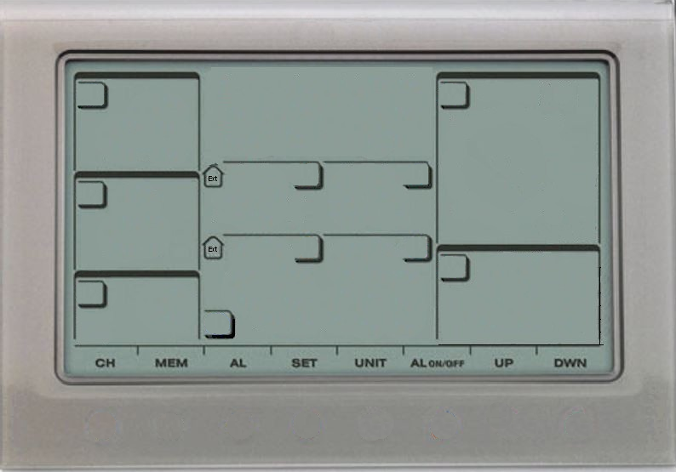
Statistiques du mois
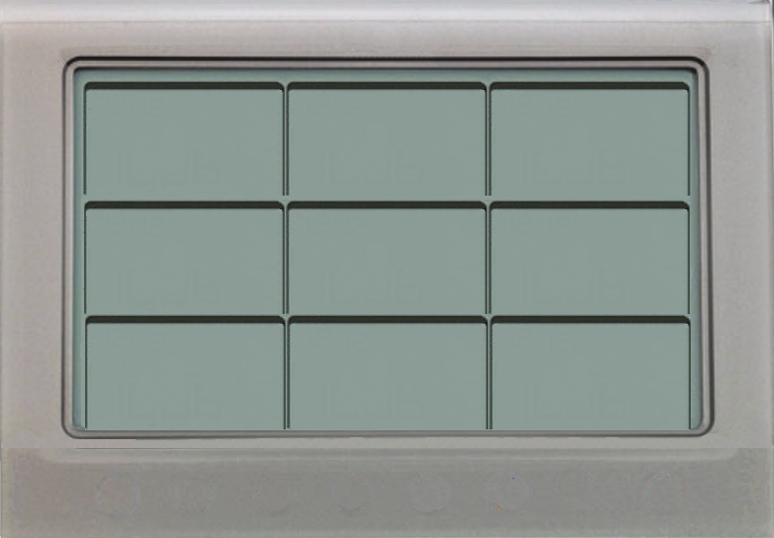
Graphiques du mois

 | 1
Soleil
 | 1
 | 0
 | 0
 | 0
 | 0
 | 0
 | 0
 | 0
 | 0
 | 28.448
 | 0
 | 0
 | 0
 | 4.318
 | 0
 | 0
 | 0
 | 0
 | 0
 | 0
 | 0
 | 0
 | 0
 | 0
 | 0
 | 0
 | 0
 | 0
 | 2.032
 | 0
 | 0
 | 33.2
 | 32
 | 38
 | 25.6
 | 28
 | 23.2
 | 32.4
 | 29.6
 | 41.2
 | 18.4
 | 28.8
 | 22.4
 | 35.6
 | 41.6
 | 28.8
 | 42.8
 | 40.8
 | 40.8
 | 32.8
 | 28.4
 | 32.8
 | 22
 | 32
 | 41.6
 | 26.8
 | 12
 | 30.8
 | 36
 | 38
 | 24.4
 | 35.2
 | Taille
 | 14.66 x 21.09
Pressions / hpa
1028 hPa
Maxi
Mini
1008 hPa
123456789
T°Maxi
Humidité Maxi
Précipitations
samedi 04
 | 25.2
 | 29.8
 | 33.9
 | 34.4
 | 32.9
 | 33.7
 | 28.2
 | 26.6
 | 23.1
 | 23.4
 | 24.7
 | 26
 | 24.3
 | 24.3
 | 25.7
 | 25.8
 | 23.7
 | 23.1
 | 24.4
 | 24.4
 | 28
 | 29.4
 | 26.2
 | 22.3
 | 21.5
 | 22.7
 | 24.8
 | 28.4
 | 23.1
 | 22.3
 | 22.4
 | 1024
 | 1023
 | 1022
 | 1022
 | 1022
 | 1022
 | 1015
 | 1017
 | 1026
 | 1028
 | 1028
 | 1019
 | 1018
 | 1024
 | 1024
 | 1020
 | 1025
 | 1026
 | 1026
 | 1025
 | 1023
 | 1020
 | 1021
 | 1023
 | 1021
 | 1019
 | 1020
 | 1019
 | 1025
 | 1023
 | 1026
 | 68
 | 72
 | 65
 | 60
 | 64
 | 64
 | 74
 | 72
 | 81
 | 74
 | 72
 | 78
 | 82
 | 80
 | 84
 | 74
 | 69
 | 65
 | 73
 | 81
 | 81
 | 71
 | 72
 | 72
 | 74
 | 79
 | 84
 | 75
 | 78
 | 75
 | 69
T°Maxi
Pression Maxi
Humidité Maxi
T° Ressentie
Mini
34.4 °C
84 %
15.1 °C
Hauteur
32.8 mm
T° Mini
Humidité Mini
dimanche 26
Heures
0 h 30 mn
dimanche 26
Vitesse Maxi
Heures
15.1 °C
31 %
jeudi 16
 | 19.4
 | 19
 | 23.2
 | 24.2
 | 23.8
 | 23.8
 | 22.7
 | 21.3
 | 17.7
 | 17.2
 | 16.8
 | 18.1
 | 20.1
 | 19
 | 18.6
 | 19.3
 | 17.9
 | 17.1
 | 18.2
 | 19.5
 | 21.2
 | 21.8
 | 21.2
 | 19.2
 | 18.3
 | 15.1
 | 20
 | 17.7
 | 19.4
 | 16.9
 | 17
 | 1021
 | 1020
 | 1020
 | 1020
 | 1018
 | 1012
 | 1008
 | 1014
 | 1011
 | 1024
 | 1019
 | 1012
 | 1012
 | 1018
 | 1019
 | 1016
 | 1020
 | 1024
 | 1024
 | 1022
 | 1018
 | 1016
 | 1018
 | 1017
 | 1018
 | 1015
 | 1014
 | 1010
 | 1012
 | 1022
 | 1022
 | 47
 | 45
 | 35
 | 31
 | 40
 | 35
 | 46
 | 46
 | 55
 | 52
 | 49
 | 60
 | 65
 | 55
 | 61
 | 56
 | 47
 | 53
 | 51
 | 67
 | 55
 | 47
 | 53
 | 46
 | 59
 | 60
 | 55
 | 53
 | 50
 | 57
 | 53
T°Mini
Pression Mini
Humidité Mini
101112131415
D'ensoleillement
42.8 km/h
281 h 36 mn
mardi 30 octobre 2018

2018-10-30
image Guy_WMR200

